Sheet1
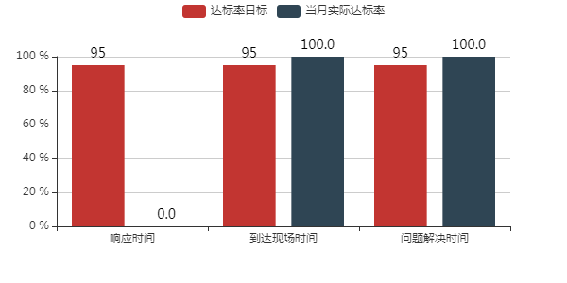
序号 | 客户名称 | 服务区域 | 设备型号 | 设备序列号 | 机器编码 | 运转时间(hr) | 停机时间(hr) | 设备正常运转率(%)

